Sheet1
[제작] 로어 토이 젤리케이스
STI : 02 6673 4900 , Fax : 02 6406 6543
배송주소:
제품명 | [제작] 로어 토이 젤리케이스
이미지 | 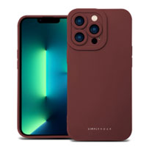 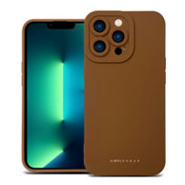 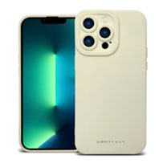 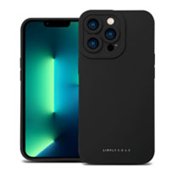 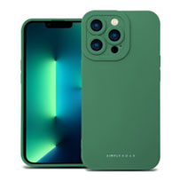
기종/색상 | 와인 | 그린 | 블랙 | 브라운 | 아이보리
아이폰7/8/SE2
아이폰12 mini
아이폰12
아이폰12 PRO
아이폰12 PRO MAX
아이폰13 mini
아이폰13
아이폰13 PRO
아이폰13 PRO MAX
아이폰14
아이폰14 PLUS
아이폰14 PRO
아이폰14 PRO MAX
아이폰15
아이폰15 PLUS
아이폰15 PRO
아이폰15 PRO MAX
갤럭시S21(G991)
갤럭시S21플러스(G996)
갤럭시S21울트라(G998)
갤럭시S22(S901)
갤럭시S22플러스(S906)
갤럭시S22울트라(S908)
갤럭시S23(S911)
갤럭시S23플러스(S916)
갤럭시S23울트라(S918)
갤럭시S24(S921)
갤럭시S24플러스(S926)
갤럭시S24울트라(S928)
갤럭시A12(A125)
갤럭시A22(A226)
갤럭시A32 LTE(A325)
갤럭시A32 5G(A326)
갤럭시A13(A135)
갤럭시A23(A235)
갤럭시A53(A536)
갤럭시A24(A245)
갤럭시A54(A546)

